Sheet1
ID | Заголовок | Описание | Предусловия | Шаги воспроизведения | Комментарий
OTP-1 | Баланс в вкладке "тарифы" не пополняется | При вводе суммы пополнения и нажатия кнопки "Пополнить" выскакивает ошибка сохранения и баланс не меняется | Выполнен вход на сайт https://test13.compas.pro с логином 13@test.ru и паролем test12345 | 1. Открыть слева меню "Настройки" 2. Открыть вкладку "Тарифы" 3. В строке "пополнение баланса "ввести 1000. 4. Нажать кнопку "Пополнить". | 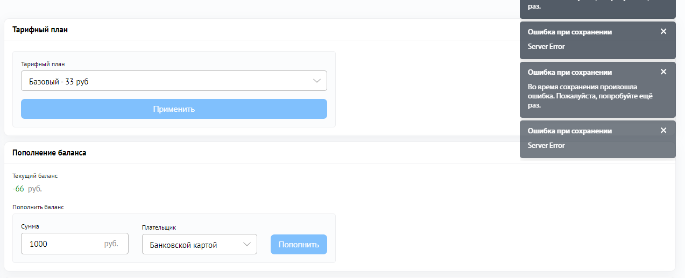
OTP-2 | Тарифный план во вкладке тарифы не меняется | Во вкладке "Тарифы" не меняется тарифный план. Остается "Базовый" при любом выборе. | Выполнен вход на сайт https://test13.compas.pro с логином 13@test.ru и паролем test12345 | 1. Открыть слева меню "Настройки" 2. Открыть вкладку "Тарифы" 3. В строке "Тарифный план" нажать на выпадающий список. 4. Выбрать "Профессиональный" 5. Нажать "применить". | 
OTP-3 | Вкладка настройки при обновлении страницы не открывается | После добавления штрафа и нажатии кнопки F5 "Обновить" сайт выдал ошибку 404 и показывает мобильную версию, при попытке нажать "главная старница" опять выдается ошибка 404 | Выполнен вход на сайт https://test13.compas.pro с логином 13@test.ru и паролем test12345 | 1. Открыть слева меню "Штрафы ГИБДД" 2. Справа нажать кнопку "Создать" 3. В строке "Название" ввести любое название (например, штраф 1). 4. Нажать "Сохранить" 5. Нажать слева в меню "Настройки". | 